xlsx_Error
xlsx,docx,pptx등등을 web에서 열기 위해서는 바로 pdf로 변환해서 여는게 효과적임.

def _convert_doc_to_image(self, path: str, page: int = 1) -> Image.Image:
"""
docx/pptx/xlsx/hwp → PDF → 이미지 변환
"""
import subprocess, tempfile, os
tmp_pdf = tempfile.mktemp(suffix=".pdf")
# LibreOffice headless 변환 (doc/ppt/xls → pdf)
soffice_path = r"C:\Program Files\LibreOffice\program\soffice.exe"
subprocess.run([
soffice_path, "--headless", "--convert-to", "pdf",
"--outdir", os.path.dirname(tmp_pdf), path
], check=True)
pdf_file = os.path.join(os.path.dirname(path),
os.path.splitext(os.path.basename(path))[0] + ".pdf")
if not convert_from_path:
raise RuntimeError("pdf2image not installed")
imgs = convert_from_path(pdf_file, dpi=self.pdf_dpi,
first_page=page, last_page=page)
if not imgs:
raise RuntimeError("DOC render fail")
return imgs[0].convert("RGB")

LibreOffice 공식 사이트 접속
https://www.libreoffice.org/download/download-libreoffice/
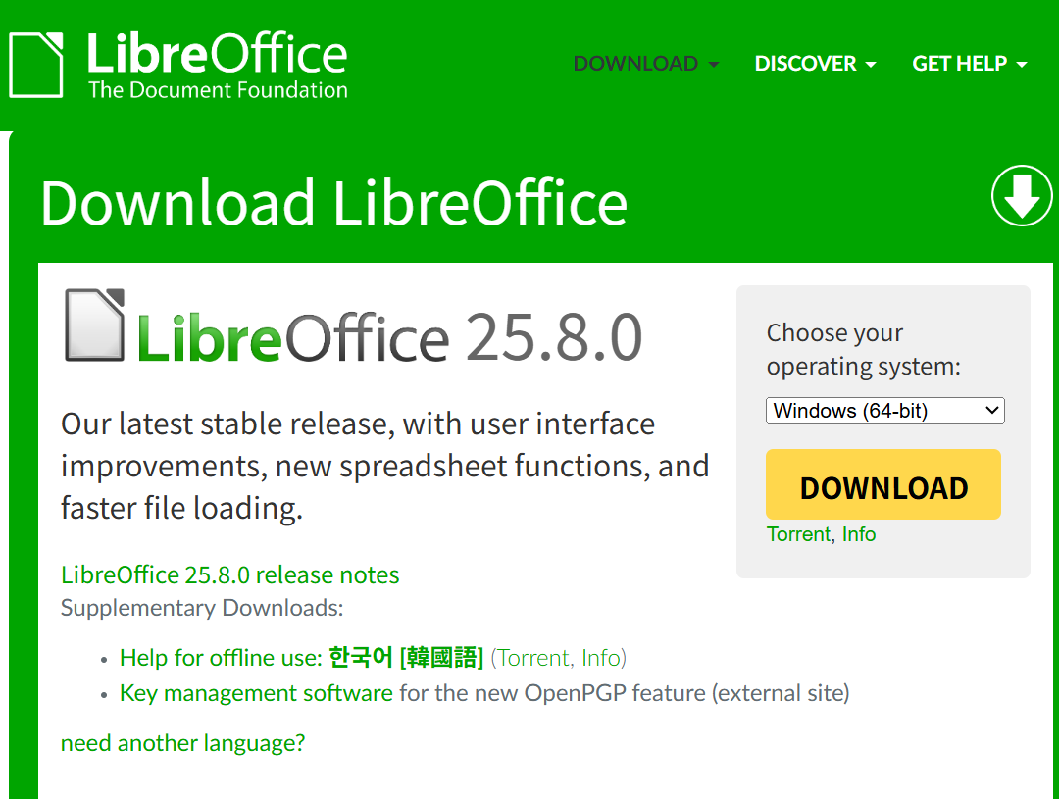

다운받은 후, 아래의 경로와 동일하게 exe 설치
soffice_path = r"C:\Program Files\LibreOffice\program\soffice.exe"

